Summary
 | BSI- Blue Swan Index : De vriendelijkste open algoritme met ingebouwde surprise generator™®©, Its Magic!
 | Het kopieren van de BSI heeft geen zin. De suprise generator werkt dan negatief…..omdat onbetaald "lenen" van intelectueel eigendom niet efficient is.
 | De BSI is een serendipiteitsgenerator, een wondermachine, een zoekmachine in de multiwereld, een multi-world (game) controller met als basis de driehoek Blue Swan Efficiency-Serendipity-Project.
 | En…de BSI is een open super algoritme om jezelf en/of een area, stad, land, wereld uit het moeras te trekken MET een ingebouwde beloningssyteem namelijk Serendipiteit…dus een cadeau-machine.
 | Bovendien is geluk bij een ongeluk ook serendipiteit. Dus de BSI maakt 100% veiligheid en gezondheid mogelijk.

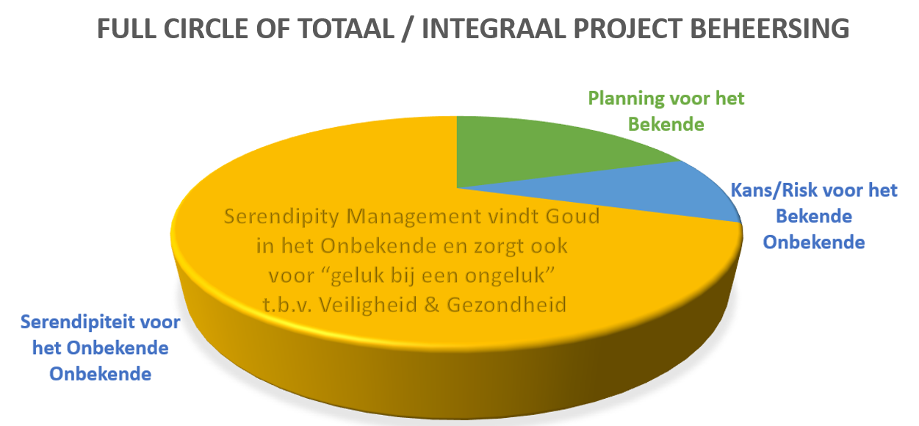
 |  | Score per maand
 |  | 19 | 2020
 |  | dec | jan | feb | mrt | apr | mei | jun | jul | aug | sep | okt | nov | dec | Tot nu toe verspild in miljoenen euro's
 | Bedrijf, Gemeente, Overheid |  |  |  |  |  |  |  |  |  |  |  |  |  | door het NIET toepassen van de BSI
1 | Nederland |  |  |  |  | 5.5 |  |  |  |  |  |  |  | Doel is 8
2 | Gemeente Breda | 5.4 |  |  |  | 4.8 | Budget 3!! |  |  |  |  |  |  | Doel is 8
3 | Belastingdienst | 4.9 |  |  |  | 4.5 |  |  |  |  |  |  |  | Doel is 8 | 400
4 | Rijkswaterstaat | 5.3 |  |  |  | 4.8333333333 | Budget 3!! |  |  |  |  |  |  | Doel is 8 | 1400
5 | KLM-Schiphol | 5.4 |  |  |  | 4.9583333333 | Budget 3!! ( Dangerzone )
6 | NC Borssele, Doel en Tihange | 5.5 |  |  |  | 5.2916666667 |  |  |  |  |  |  |  | Doel is 8
7 | BAM | 5.4 |  |  |  | 4.6875 | Budget 3,5!! ( Dangerzone ) |  |  |  |  |  |  | Doel is 8 | 200
 |  |  |  |  |  |  |  |  |  |  |  |  |  | Totaal-> | 2000
 |  |  |  |  |  |  |  |  |  |  |  |  |  |  | De verspilling door Pfas en Stikstof zijn
8 | Persoonlijke Index | 7.9 |  |  |  | 7.9166666667 |  |  |  |  |  |  |  | Doel is 8

 |  |  |  |  |  |  |  |  |  |  |  |  |  |  | Moeten we nu SYRI toepassen om kleine
 |  |  |  |  |  |  |  |  |  |  |  |  |  |  | "fraudeurs" te pakken terwijl er zoveel ver-
 | Sites Project Management: |  |  |  |  |  |  |  |  |  |  |  |  |  | spild wordt bij gemeenten, overheden en
1 | www.tpm.pm |  |  |  |  |  |  |  |  |  |  |  |  |  | bedrijven?
2 | www.plans4all.com | Projecten gedaan
3 | www.turnaround.center | De geschidenis van project management |  |  |  |  |  |  |  |  |  |  |  |  | Is gezichtsherkenning echt nodig met de
 |  | Supersnelle planning, kosten en werkvoorbereiding |  |  |  |  |  |  |  |  |  |  |  |  | BSI die je serendipteit gaat geven?
 | Sites (Ruil)handel: |  |  |  |  |  |  |  |  |  |  |  |  |  | En zijn die camera's echt nodig overal ?
1 | www.wtp.one | Wereldhandel in projecten met Deals |  |  |  |  |  |  |  |  |  |  |  |  | Alleen de BSI geeft je 100% veiligheid en
2 | www.wtpbreda.com | Wereldhandel in projecten met Deals |  |  |  |  |  |  |  |  |  |  |  |  | Gezondheid!! |  | Alles wat een begin en einde heeft is een Project. Je leven is ook een project !!
3 | www.wtpthenetherlands.com | Wereldhandel in projecten met Deals |  |  |  | De Blue Swan Index
 |  |  |  |  |  |  |  |  |  |  |  |  |  |  | Corona heeft Nederland vol getroffen Out
 | Sites Serendipity: |  |  |  |  |  |  |  |  |  |  |  |  |  | of the Blue. Niemand zag het aankomen.
2 | www.bsi.one | Om je serendiopiteit te verhogen |  |  |  | De Piramide van management |  |  |  |  |  |  |  |  | Ook al is het voorspeld. Want daar heb je
3 | www.serendipity.center | Om je serendiopiteit te verhogen |  |  |  |  |  |  |  |  |  |  |  |  | niets aan.
 |  |  |  |  |  |  |  |  |  |  |  |  |  |  | De BSI gaat d.m.v. Blue Swan efficiente
 | Site ontwikkeling: |  |  |  |  |  |  |  |  |  |  |  |  |  | acties de benodigde serendipiteit genereren
1 | www.projectman.blue |  |  |  |  |  |  |  |  |  |  |  |  |  | Na de actie wordt gekeken welke soort
 |  |  |  |  |  |  |  |  |  |  |  |  |  |  | serendipiteit neerdaalt
 | Sites wetenschap: |  |  |  |  |  |  |  |  |  |  |  |  |  | Het is als jezelf met je haren uit het moeras
1 | www.multiworld.online |  |  |  |  |  |  |  |  |  |  |  |  |  | trekken.
2 | www.e-pm2.com |  |  |  |  |  |  |  |  |  |  |  |  |  | De 2 apps die de regering wilt kan ons dieper
3 | www.4ever.land |  |  |  |  |  |  |  |  |  |  |  |  |  | in het moeras duwen. Doe de BSI als add-
 |  |  |  |  |  |  |  |  |  |  |  |  |  |  | on erbij. --> | www.serendipity.center
 |  |  |  |  |  |  |  |  |  |  |  |  |  |  | De verspilling door Corona gaat over de
 |  |  |  |  |  |  |  |  |  |  |  |  |  |  | 200 miljard !!

